INSTRUCCIONES
1. PRIMERO RELLENA LA HOJA "PRETEST" , LEYENDO ATENTAMENTE LAS INSTRUCCIONES
2. CONSIDERAREMOS EL RESULTADO COMO UNA IDEA DE TU ESTADO INICIAL EN COMPETENCIAS EMOCIONALES
3. PUEDES VER EL RESULTADO DEL TEST EN LA HOJA "RESULTADOS"
¡ ¡GRACIAS !!

PRETEST
CUESTIONARIO DE EVALUACION DE INTELIGENCIA EMOCIONAL* INSTRUCCIONES: A continuación encontrarás algunas afirmaciones sobre tus emociones y sentimientos. Lee atentamente cada frase e indica por favor el grado de acuerdo o desacuerdo con respecto a las mismas. Señala con una “X” la respuesta que más se aproxime a tus preferencias en la ZONA NARANJA. No hay respuestas correctas o incorrectas, ni buenas o malas. No emplees mucho tiempo en cada respuesta.

¡¡ COMPRUEBA ANTES DE
PASAR A LOS RESULTADOS
QUE HAS CONTESTADO
TODAS LAS PREGUNTAS !!
¡¡ COMPRUEBA QUE SOLO HAY UNA RESPUESTA
EN CADA ITEM!!
¡ ¡GRACIAS !!
1. | Presto mucha atención a los sentimientos. | 1 | 2 | 3 | 4 | 5

2. | Normalmente me preocupo mucho por lo que siento. | 1 | 2 | 3 | 4 | 5

3. | Normalmente dedico tiempo a pensar en mis emociones. | 1 | 2 | 3 | 4 | 5

4. | Pienso que merece la pena prestar atención a mis emociones y estado de ánimo. | 1 | 2 | 3 | 4 | 5

5. | Dejo que mis sentimientos afecten a mis pensamientos. | 1 | 2 | 3 | 4 | 5

6. | Pienso en mi estado de ánimo constantemente. | 1 | 2 | 3 | 4 | 5

7. | A menudo pienso en mis sentimientos. | 1 | 2 | 3 | 4 | 5

8. | Presto mucha atención a cómo me siento. | 1 | 2 | 3 | 4 | 5

9. | Tengo claros mis sentimientos. | 1 | 2 | 3 | 4 | 5

10. | Frecuentemente puedo definir mis sentimientos. | 1 | 2 | 3 | 4 | 5

11. | Casi siempre sé cómo me siento. | 1 | 2 | 3 | 4 | 5

12. | Normalmente conozco mis sentimientos sobre las personas. | 1 | 2 | 3 | 4 | 5

13. | A menudo me doy cuenta de mis sentimientos en diferentes situaciones. | 1 | 2 | 3 | 4 | 5

14. | Siempre puedo decir cómo me siento. | 1 | 2 | 3 | 4 | 5

15. | A veces puedo decir cuáles son mis emociones. | 1 | 2 | 3 | 4 | 5

16. | Puedo llegar a comprender mis sentimientos. | 1 | 2 | 3 | 4 | 5

17. | Aunque a veces me siento triste, suelo tener una visión optimista. | 1 | 2 | 3 | 4 | 5

18. | Aunque me sienta mal, procuro pensar en cosas agradables. | 1 | 2 | 3 | 4 | 5

19. | Cuando estoy triste, pienso en todos los placeres de la vida. | 1 | 2 | 3 | 4 | 5

20. | Intento tener pensamientos positivos aunque me sienta mal. | 1 | 2 | 3 | 4 | 5

21. | Si doy demasiadas vueltas a las cosas, complicándolas, trato de calmarme. | 1 | 2 | 3 | 4 | 5

22. | Me preocupo por tener un buen estado de ánimo. | 1 | 2 | 3 | 4 | 5

23. | Tengo mucha energía cuando me siento feliz. | 1 | 2 | 3 | 4 | 5

24. | Cuando estoy enfadado intento cambiar mi estado de ánimo. | 1 | 2 | 3 | 4 | 5

*Salovey, P., Mayer, J. D., Goldman, S. L., Turvey, C.,&Palfai, T. P. (1995). Emotional attention, clarity, and repair: exploring emotional intelligence using the Trait Meta-MoodScale. En J. W. Pennebaker (Ed.), Emotion, Disclosure, &Health(pp. 125-151). Washington: American Psychological Association.

RESULTADOS
 | PRETEST
ATENCION | 0
CLARIDAD | 0
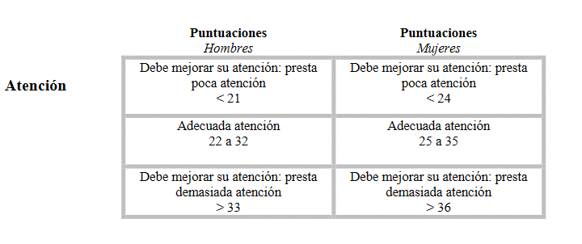
REPARACION | 0

MI EVOLUCION EN INTELIGENCIA EMOCIONAL

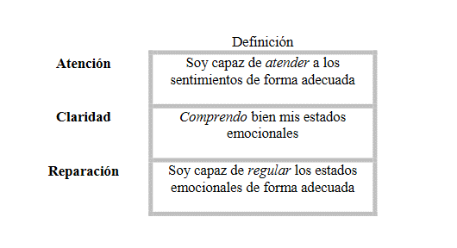
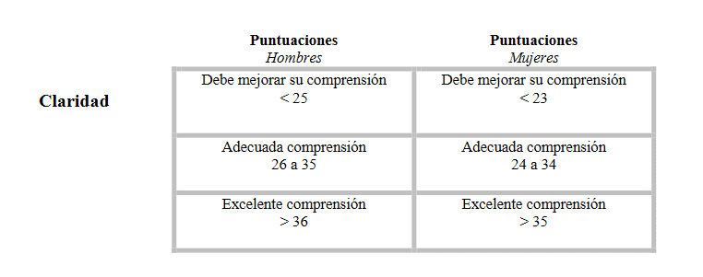

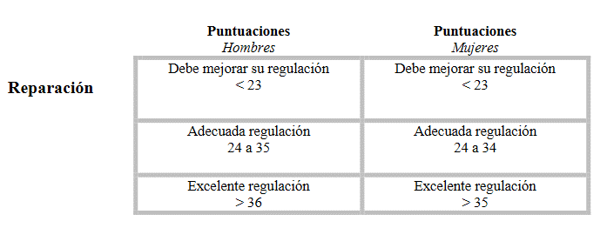

Estos resultados deben ser interpretados por un profesional de la Psicología.
¿Quieres saber más sobre cómo mejorar tus competencias emocionales?
Estamos a tu disposición en el INSTITUTO EUROPEO DE INNOVACION EN INTELIGENCIA EMOCIONAL: info@ie-inteligenciaemocional.com
Este material está disponible solo a efectos divulgativos, y todos los derechos del cuestionario y su adaptación a España, están reservados a los autores del test y su representación en España.

